READ ME
Période factures :
04/01/2023
20/08/2026
-
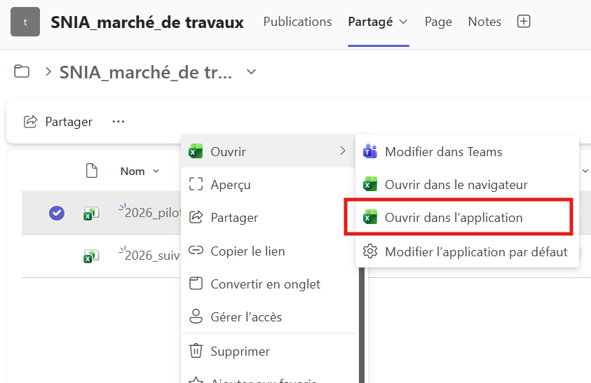
Ouverture du fichier dans l'application
Dernière mise à jour des données : | 2026-08-21
Fichier de pilotage des marchés
Chemin intial : "S:\sir-ce\FIN\FINNEWARBO\ACHATS - MARCHÉS\Marchés\Travail_en_cours_sur suivi marché_Léo\2026_pilotage_marché.xlsm"
Pour le SNIA via teams/ sharepoint : | SNIA_marché_de travaux

Notes et bonnes pratiques

Pour bénéficier de l'ensemble des fonctionnalités et de l'interface, il est recommandé d'ouvrir le fichier dans l'application Excel de bureau.
Il n'est pas accessible à plusieurs personnes en même temps, il est toutefois possible de l'ouvrir en lecture seul. Les copies du fichier sont possibles.
Rappatriement des données F_Marchés Issue du suivi des marchés tenu par le service Finance du SIR/CE, cette table constitue le référentiel des paramètres des marchés de la région, y compris les marchés de travaux. Elle centralise notamment les informations contractuelles, les échéances, les reconductions et les révisions de prix. F_Factures Issue du Cockpit Finance, cette table permet d'intégrer les données de facturation associées aux marchés : état des factures (payées ou en attente), montants, fournisseurs, dates de réception et informations de paiement. --> Les deux tables de données, parmis d'autres, relationnent dans le même modèle. Mise à jour des données Le fichier est alimenté et actualisé de manière hebdomadaire afin de garantir la fiabilité des informations présentées. Les mises à jour sont actuellement réalisées par Léo.

Tab. de bord_marchés_travaux
Période factures :
04/01/2023
20/08/2026
-
Tableau de bord
Pilotage marchés de travaux
Taux d'engagement
74,2%
 | AE consommés | AE disponibles
Total | 491892.95 € | 171082.03 €
Total marché
662 974,98 €
Balance
171 082,03 €

Travaux
21/08/2026

Marchés
Télécharger en PDF
Suivi AE & montant marché
Avancement financier VS travaux
 | Montant payé | Montant non payé | Somme de Montant total du marché TTC
500007966 | APAVE INFRASTRUCTURES ET CONST |  |  | 1620.00 €
500007964 | APAVE INFRASTRUCTURES ET CONST | 2501.06 € |  | 2501.07 €
300015677 | BUREAU VERITAS CONSTRUCTION |  |  | 16956.00 €
300016799 | QUALICONSULT |  |  | 22074.30 €
300015455 | QUALICONSULT | 16458.00 € |  | 32695.00 €
300015154 | SOCOTEC REUNION |  |  | 40698.00 €
800003420 | ARCHES ETUDES |  | 31698.00 € | 47325.00 €
300016296 | TENBO CONSTRUCTION | 63937.22 € |  | 66143.50 €
300016295 | NEWCLIM | 47494.56 € | 22904.64 € | 71542.51 €
700005470 | ISOLA RHONE-ALPES |  | 306899.47 € | 361419.60 €
*

 | % avancement financier | % avancement temporel
300015154 | SOCOTEC REUNION |  | 43.9 %
300015677 | BUREAU VERITAS CONSTRUCTION |  | 38.1 %
300016799 | QUALICONSULT |  | 2.2 %
500007966 | APAVE INFRASTRUCTURES ET CONST |  | 87.9 %
300015455 | QUALICONSULT | 50.3 % | 42.0 %
800003420 | ARCHES ETUDES | 67.0 % | 41.0 %
700005470 | ISOLA RHONE-ALPES | 84.9 % | 88.4 %
300016296 | TENBO CONSTRUCTION | 96.7 % | 70.1 %
300016295 | NEWCLIM | 98.4 % | 66.3 %
500007964 | APAVE INFRASTRUCTURES ET CONST | 100.0 % | 90.9 %

Suivi des paiements :
130 390,84 €

Etat factures
 | Total
19/05/2026 | 377.76 €
10/08/2026 | 2123.30 €
11/05/2026 | 47494.56 €
15/12/2025 | 6708.00 €
21/07/2026 | 9750.00 €
29/05/2026 | 14952.54 €
24/06/2026 | 11702.38 €
10/08/2026 | 37282.30 €
 | Nombre de factures payées | Nombre de factures en attentes
300015455 | QUALICONSULT | 3 | 0
300016295 | NEWCLIM | 1 | 1
300016296 | TENBO CONSTRUCTION | 3 | 0
500007964 | APAVE INFRASTRUCTURES ET CONST | 2 | 0
700005470 | ISOLA RHONE-ALPES |  | 3
800003420 | ARCHES ETUDES |  | 1

Paiements par sous- traitants
 | Total
21/07/2026 | 7416.00 €
23/02/2026 | 3840.00 €
11/05/2026 | 4310.00 €
11/05/2026 | 3500.00 €
29/05/2026 | 10500.00 €
25/06/2026 | 4500.00 €
07/08/2026 | 5799.00 €
25/06/2026 | 1564.50 €
10/08/2026 | 3770.50 €
10/08/2026 | 8100.00 €
07/08/2026 | 4758.90 €
14/05/2025 | 5964.00 €
14/05/2025 | 4219.90 €
11/12/2025 | 1200.00 €

échéance fin de marché (en jours)
% Consommation
Disponibilités par EJ
 | Total
300015455 | 50.3 %
800003420 | 67.0 %
700005470 | 84.9 %
300016296 | 96.7 %
300016295 | 98.4 %
500007964 | 100.0 %
 | AE consommés | AE disponibles
300015154 |  | 40698.00 €
300015677 |  | 16956.00 €
500007964 | 2501.06 € | 0.01 €
500007966 |  | 1620.00 €
300015455 | 16458.00 € | 16237.00 €
300016799 |  | 22074.30 €
800003420 | 31698.00 € | 15627.00 €
300016296 | 63937.22 € | 2206.28 €
300016295 | 70399.20 € | 1143.31 €
700005470 | 306899.47 € | 54520.13 €
 | Total
300016799 | 1318
300015154 | 1076
300015677 | 864
300015455 | 864
800003420 | 222
500007966 | 192
500007964 | 132
300016295 | 109
300016296 | 109
700005470 | 28

* Types de pièces "kr" retirés, sinon doublons car ce sont les montants versés aux sous- traitants. Le niveau de granularité demeure à : un versement par titulaire.

Confidentialité interne | non officiel

Tab. de bord_marchés
Période factures :
04/01/2023
20/08/2026
-
Reste à payer
Moy. factures reçues par mois
89
Télécharger en PDF
Tableau de bord
Pilotage marchés - hors travaux
Montant Facturé
9 873 947,02 €
92
factures
13
Dont statut "COM"

387 067,22 €
Travaux
21/08/2026

Marchés

Paiement et facturation
Répartition factures en cours
par founisseur
Suivi facturation mensuel
Par date de réception

 | nb de facture en cours | % Cumulée | Pareto 50%
ORANGE | 24 | 30.4% | 50 %
AEROPORTS DE LYON SA | 8 | 40.5% | 50 %
UGAP DIRECTION FINANCIERE ET C | 7 | 49.4% | 50 %
ONET SECURITE SYSTEMES | 5 | 55.7% | 50 %
SNEF | 5 | 62.0% | 50 %
AXIMA CONCEPT | 3 | 65.8% | 50 %
BOUYGUES TELECOM | 3 | 69.6% | 50 %
MELEZE | 3 | 73.4% | 50 %
ADECCO FRANCE | 2 | 75.9% | 50 %
DESPS | 2 | 78.5% | 50 %
ELIS AUVERGNE | 2 | 81.0% | 50 %
ATALIAN PROPRETE | 1 | 82.3% | 50 %
Cabinet BOUCOMONT | 1 | 83.5% | 50 %
DECA FRANCE & Co | 1 | 84.8% | 50 %
ELIS | 1 | 86.1% | 50 %
Fournisseur générique CPP | 1 | 87.3% | 50 %
ILE DE FRANCE MAINTE SERVICE | 1 | 88.6% | 50 %
KYOCERA DOCUMENT SOLUTIONS FRA | 1 | 89.9% | 50 %
MLA INDUSTRIE | 1 | 91.1% | 50 %
ORONA | 1 | 92.4% | 50 %
Régie exploitation aéroport St | 1 | 93.7% | 50 %
S N 3 I | 1 | 94.9% | 50 %
SFR BUSINESS | 1 | 96.2% | 50 %
SOCLEAN SERVICES | 1 | 97.5% | 50 %
STE EXPLOIT. AEROP. GRENOBLE S | 1 | 98.7% | 50 %
TDF Télédiffusion de France | 1 | 100.0% | 50 %
 | Nombre de factures payées | Nombre de factures en attentes
janv | 30 | 0
févr | 56 | 0
mars | 60 | 0
avr | 59 | 0
mai | 60 | 0
juin | 101 | 0
juil | 77 | 0
août | 90 | 0
sept | 68 | 0
oct | 108 | 0
nov | 92 | 0
déc | 54 | 0
janv | 107 | 0
févr | 98 | 0
mars | 96 | 0
avr | 98 | 0
mai | 82 | 1
juin | 79 | 0
juil | 124 | 0
août | 65 | 0
sept | 98 | 0
oct | 142 | 0
nov | 90 | 1
déc | 77 | 0
janv | 120 | 0
févr | 96 | 0
mars | 103 | 0
avr | 88 | 0
mai | 93 | 0
juin | 100 | 1
juil | 153 | 0
août | 87 | 1
sept | 132 | 0
oct | 140 | 1
nov | 170 | 0
déc | 136 | 1
janv | 112 | 1
févr | 69 | 4
mars | 91 | 2
avr | 111 | 4
mai | 88 | 3
juin | 90 | 3
juil | 103 | 25
août | 41 | 44

contrôle des risques

 | - d'un mois | Entre 1 et 3 mois | Entre 3 et 6 mois
Total |  | 3 | 15
Radar révision de prix
Factures en attente :
cockpit
 | Entre 25 et 30 jours | > 30 jours
AEROPORTS DE LYON SA |  | 8
ONET SECURITE SYSTEMES |  | 5
DECA FRANCE & Co |  | 4
UGAP DIRECTION FINANCIERE ET C |  | 4
AXIMA CONCEPT |  | 3
SNEF |  | 2
MELEZE |  | 2
DESPS |  | 1
ELIS |  | 1
STE EXPLOIT. AEROP. GRENOBLE S |  | 1
KYOCERA DOCUMENT SOLUTIONS FRA |  | 1
SFR BUSINESS |  | 1
ADECCO FRANCE |  | 1
SOCLEAN SERVICES |  | 1
ATALIAN PROPRETE |  | 1
TDF Télédiffusion de France |  | 1
ORONA |  | 1
ELIS AUVERGNE |  | 1
Régie exploitation aéroport St |  | 1
MLA INDUSTRIE | 1
Ancienneté des factures en attente par fournisseur
Ancienneté depuis la date de réception
40
> 30 jours
92

Lien vers EJ
 | Total
SE18 | 28
SE33 | 59
SE53 | 5

Activité et délais de paiement

évolution factures annuelles et délai de paiem.
Nb de factures :
Relation entre nb factures mensuel et délai de paiement
4226
 | 2023 | 2024 | 2025 | 2026
janv | 13 | 54 | 19 | 104
févr | 42 | 93 | 157 | 82
mars | 65 | 116 | 117 | 63
avr | 51 | 93 | 116 | 101
mai | 77 | 77 | 93 | 59
juin | 89 | 71 | 77 | 108
juil | 73 | 110 | 136 | 107
août | 95 | 68 | 158 | 113
sept | 75 | 96 | 100
oct | 77 | 126 | 102
nov | 98 | 103 | 176
déc | 100 | 95 | 189
 | Nombre de factures | Delai_Moyen_Paiement
2023 | 855 | 14.1
2024 | 1158 | 23.6
2025 | 1422 | 19.5
2026 | 791 | 21.7
Nb factures payées
4 134
Délai pai. moy. :
19,9
jours
Par date de paiement

 | Nombre de factures | Delai_Moyen_Paiement
janv | 30 | 21.4
févr | 56 | 16.1
mars | 60 | 19.4
avr | 59 | 20.2
mai | 60 | 12.9
juin | 101 | 14.9
juil | 77 | 13.1
août | 90 | 11.6
sept | 68 | 9.0
oct | 108 | 13.9
nov | 92 | 14.4
déc | 54 | 6.7
janv | 107 | 19.3
févr | 98 | 16.6
mars | 96 | 19.8
avr | 98 | 18.9
mai | 83 | 23.6
juin | 79 | 24.8
juil | 124 | 23.4
août | 65 | 30.8
sept | 98 | 23.7
oct | 142 | 26.1
nov | 91 | 37.8
déc | 77 | 21.4
janv | 120 | 41.8
févr | 96 | 23.1
mars | 103 | 16.7
avr | 88 | 17.8
mai | 93 | 16.9
juin | 101 | 24.9
juil | 153 | 16.4
août | 88 | 12.2
sept | 132 | 18.0
oct | 141 | 22.3
nov | 170 | 11.8
déc | 137 | 15.0
janv | 113 | 23.2
févr | 73 | 15.2
mars | 93 | 16.7
avr | 115 | 22.9
mai | 91 | 31.2
juin | 93 | 25.6
juil | 128 | 21.3
août | 85 | 8.4

